상품제안서
스마트 검정 수첩 48절 | 상품코드: F02664

 |  |  |  |  |  |  | 02-412-0044 | www.easy1.co.kr
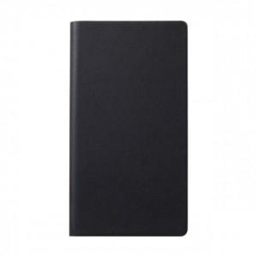

【상세/제작정보】 | ※종이케이스 희망시 별도 문의 바랍니다. ※메탈스티커 별도문의(추가옵션)

【인쇄/포장옵션】 | 불박 / OPP(비닐)

【공급단가】 | 수량 | 200~ | 500~ | 1,000~ | 3,000~ | 5,000~
*VAT별도 | 단가 | 5,130원 | 4,940원 | 4,750원 | 4,560원 | 4,440원

【상품 URL】 | https://dev.easy1.co.kr:443/src/goods_detail.php?gdno=2664

